登录和首页
1、登录页 |  |  |  |  |  |  |  |  |  |  |  |  |  | 4、点击修改密码按钮后，打开新的
 |  |  |  |  |  | 1、要求输入用户名和密码后按照显示的验证码输入验证码 |  |  |  |  |  |  |  |  | 窗口
 |  | 用户名： |  |  |  |  | ，然后点击登录按钮。
 |  |  |  |  |  | 2、全部正确后进入操作界面； |  |  |  |  |  |  |  |  |  |  | 旧密码： | 必填 |  | *
 |  | 密 码： |  |  |  | 3、否则提示“用户名或者密码或者验证码出错，请重新输入”
 |  |  |  |  |  |  | ，并清空用户名、密码输入框内容，重新生成验证码 |  |  |  |  |  |  |  |  |  | 新密码： | 必填 |  | *
 |  | 验证码： |  | 显示验证码
 |  |  |  |  |  |  |  |  |  |  |  |  |  |  |  |  | 重复新密码： | 必填 |  | *
 |  | 登录 |  |  | 取消
 |  |  |  |  |  |  |  |  |  |  |  |  |  |  |  | 确认 |  |  | 取消

2、 | 首页

 |  |  |  |  |  |  |  | 登录用户名： | 系统时间： |  |  |  | 注销
 |  |  |  |  |  |  |  |  |  |  |  | 修改密码
 |  |  | 欢迎使用XX系统，今天是XXXX年XX月XX日，星期X。
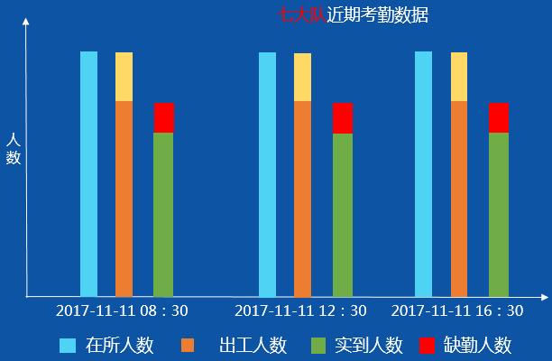
 |  | 戒毒人员 |  |  |  |  |  |  |  | 在册人数： |  | 202
 |  |  |  |  |  |  |  |  |  | 在所人数： |  | 200
 |  | 点名管理 |  |  |  |  |  |  |  | 所外就医 |  | 2
 |  |  |  |  |  |  |  |  |  | 出工人数 |  | 198
 |  | 数据统计 |  |  |  |  |  |  |  | 无掌静脉人数： |  |  | 2
 |  |  |  |  |  |  |  |  |  | 无照片的人数： |  |  | 3
 |  | 系统管理 |  |  |  |  |  |  |  |  |  |  | 异常掌静脉设备数： | 0
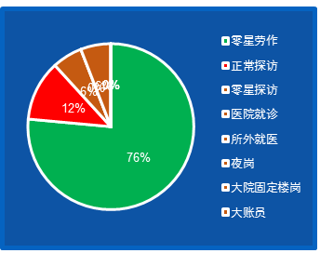
 |  |  |  |  |  |  |  |  |  |  | 最新点名未出工分析：
 |  | 日志管理

 |  | 设备管理

点名管理
本页面，全屏
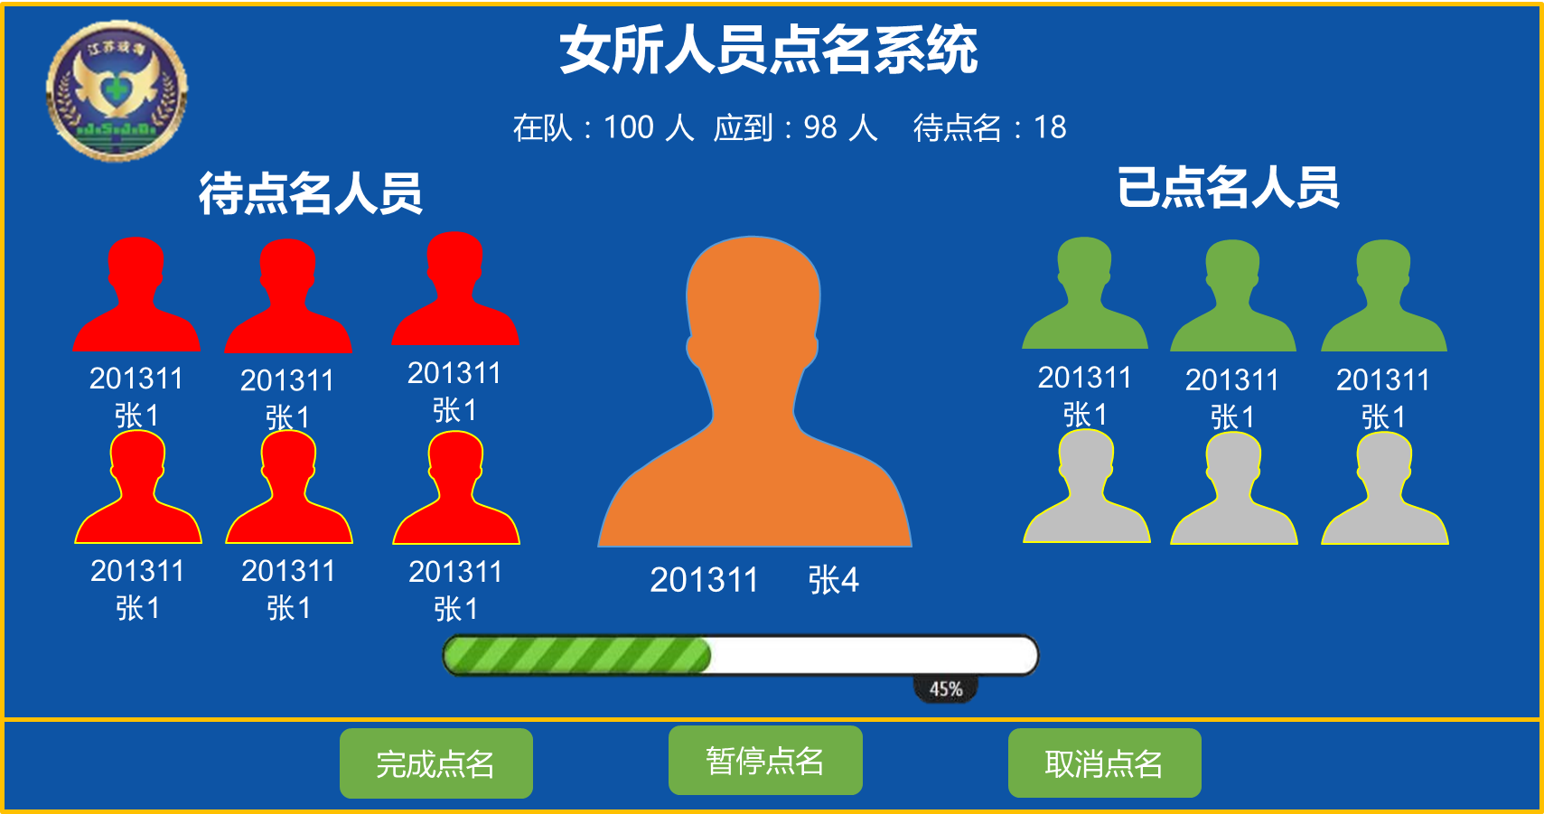
1、 | 工间点名
 |  |  |  |  |  |  |  |  |  |  |  |  |  |  |  |  |  |  |  |  |  |  | 点名管理——工间点名-执行点名
点名管理——工间点名 |  |  |  |  |  |  |  |  |  |  |  |  |  |  |  |  |  |  |  |  |  |  |  |  |  | 登录用户名： |  | 系统时间：
 |  |  |  |  |  |  |  |  |  |  |  |  |  |  |  |  |  |  |  |  |  |  |  | 戒毒人员
 | 戒毒人员
 |  |  |  |  |  |  |  |  |  |  |  |  |  |  |  |  |  |  |  |  |  |  |  | 点名管理
开始点名
 | 点名管理 |  |  |  |  |  |  |  |  |  |  |  |  |  |  |  |  |  |  |  |  |  |  |  | 工间点名
 |  | 工间点名
 |  |  |  |  |  |  |  |  |  |  |  |  |  |  |  |  |  |  |  |  |  |  |  | 数据统计
 | 数据统计
 |  |  |  |  |  |  |  |  |  |  |  |  |  |  |  |  |  |  |  |  |  |  |  | 系统管理
 | 系统管理 |  |  | 当日点名情况
 |  |  |  |  |  |  |  |  |  |  |  |  |  |  |  |  |  |  |  |  |  |  |  | 日志管理
 | 日志管理 |  |  | 单位 |  |  | 开始时间 | 状态 | 在册人数 | 在所人数 |  | 出工人数 |  |  | 实到人数 |  |  | 缺勤人数 | 操作
 |  |  |  | 一大队 |  |  | 9:30:00 | 点名完成 |  |  |  |  |  |  |  |  |  |  | 详情 |  |  |  |  | 设备管理
 | 设备管理 |  |  | 一大队 |  |  | 14:30:00 | 正在点名 |  |  |  |  |  |  |  |  |  |  | 详情

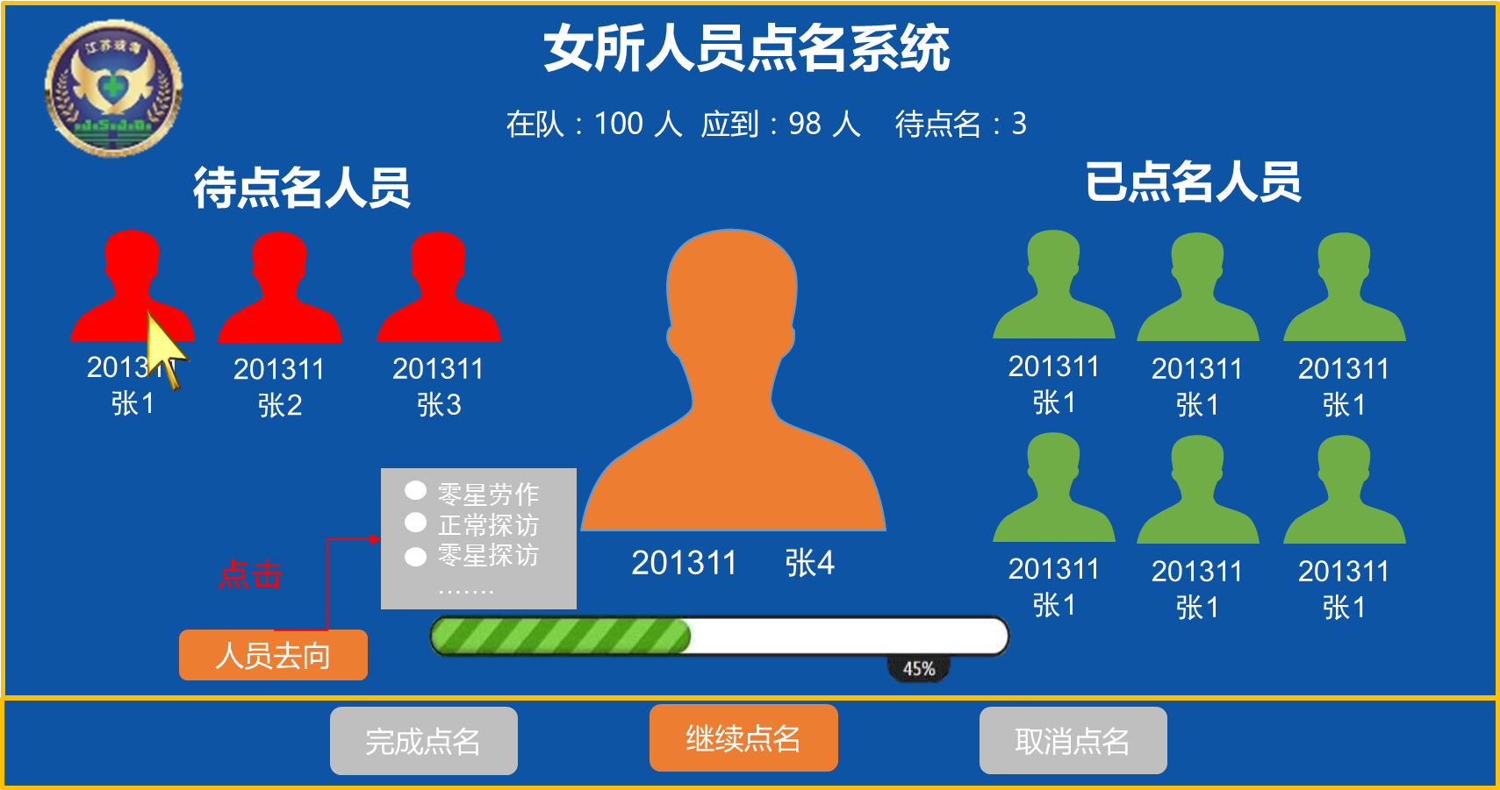
 |  |  |  |  |  |  |  |  |  |  |  |  |  |  |  |  |  |  |  |  |  |  |  |  |  |  | 点击“暂停点名”,切换到下一个页面
点名——点名详情
 |  |  |  |  |  |  |  |  |  |  |  |  |  |  |  |  |  |  |  |  |  |  | 点名——暂停点名
 | 戒毒人员 |  |  | 年月日+开始时间点名详情： |  |  |  |  |  |  |  |  |  |  |  |  |  |  |  |  |  |  |  |  |  | 登录用户名： |  | 系统时间：
 |  |  |  | 本次点名在所XX人，出工XX人，实到XX人，缺勤XX人 |  |  |  |  |  |  |  |  |  |  |  |  |  |  |  |  |  |  |  | 戒毒人员
 | 点名管理 |  |  |  |  |  |  |  |  |  |  |  |  |  |  |  |  |  |  |  |  |  |  |  |  |  |  |  |  | 可以多选待点名人员，选择“人员去向”；
 |  | 工间点名 |  |  |  |  |  |  |  |  |  |  |  |  |  |  |  |  |  |  |  |  |  | 点名管理 |  |  |  |  |  | 未点名人员的备注可选内容：
 |  |  |  |  |  |  |  |  |  |  |  |  |  |  |  |  |  |  |  |  |  |  |  |  | 工间点名 |  |  |  |  |  | 零星劳作
 | 数据统计 |  |  |  |  |  |  |  |  |  |  |  |  |  |  |  |  |  |  |  |  |  |  |  |  |  |  |  |  |  | 正常探访
 |  |  |  |  |  |  |  |  |  |  |  |  |  |  |  |  |  |  |  |  |  |  |  | 数据统计 |  |  |  |  |  |  | 零星探访
 | 系统管理 |  |  |  |  |  |  |  |  |  |  |  |  |  |  |  |  |  |  |  |  |  |  |  |  |  |  |  |  |  | 医院就诊
 |  |  |  |  |  |  |  |  |  |  |  |  |  |  |  |  |  |  |  |  |  |  |  | 系统管理 |  |  |  |  |  |  | 所外就医
 | 日志管理 |  |  |  |  |  |  |  |  |  |  |  |  |  |  |  |  |  |  |  |  |  |  |  |  |  |  |  |  |  | 夜岗
 |  |  |  |  |  |  |  |  |  |  |  |  |  |  |  |  |  |  |  |  |  |  |  | 日志管理 |  |  |  |  |  |  | 大院固定楼岗
 | 设备管理 |  |  |  |  |  |  |  |  |  |  |  |  |  |  |  |  |  |  |  |  |  |  |  |  |  |  |  |  |  | 大账员
 |  |  |  |  |  |  |  |  |  |  |  |  |  |  |  |  |  |  |  |  |  |  |  | 设备管理

 |  |  | 每页 |  | ▼ | 条数据，共XX条数据，当前第XX页，共XX页 |  |  |  |  | 首页 |  | 1 | 2 | 3 | 4 | 5 | 末页 |  | 转到第 | 页 | 跳转

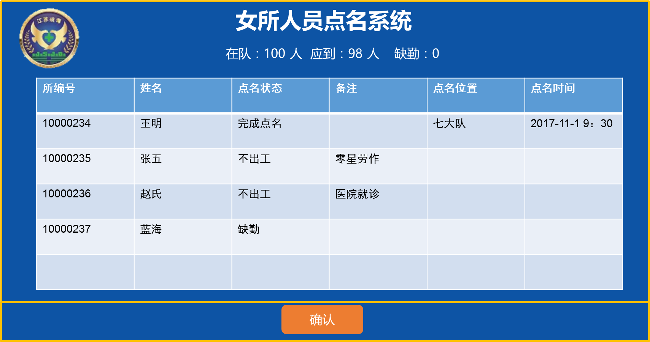
 |  |  |  |  |  |  |  |  |  |  |  |  |  |  |  |  |  |  |  |  |  |  | 点名——点名完成
 |  |  |  |  |  |  |  |  |  |  |  |  |  |  |  |  |  |  |  |  |  |  |  |  |  | 登录用户名： |  | 系统时间： | 注销
 |  |  |  |  |  |  |  |  |  |  |  |  |  |  |  |  |  |  |  |  |  |  |  | 戒毒人员

 |  |  |  |  |  |  |  |  |  |  |  |  |  |  |  |  |  |  |  |  |  |  |  | 点名管理
 |  |  |  |  |  |  |  |  |  |  |  |  |  |  |  |  |  |  |  |  |  |  |  |  | 工间点名

 |  |  |  |  |  |  |  |  |  |  |  |  |  |  |  |  |  |  |  |  |  |  |  | 数据统计

 |  |  |  |  |  |  |  |  |  |  |  |  |  |  |  |  |  |  |  |  |  |  |  | 系统管理

 |  |  |  |  |  |  |  |  |  |  |  |  |  |  |  |  |  |  |  |  |  |  |  | 日志管理

 |  |  |  |  |  |  |  |  |  |  |  |  |  |  |  |  |  |  |  |  |  |  |  | 设备管理

数据统计
1、 | 所统计 |  | 2、 | 大队统计 |  |  | 3、 | 中队统计
数据统计-所统计 |  |  |  |  |  |  |  |  |  |  |  | 时间跨度，不超过40天；超出弹窗提示

人员点名情况统计
 | 戒毒人员 |  |  |  | 点名日期： |  | 日期控件 |  |  |  | 到 |  | 日期控件 |  |  |  | 查询 |  |  | （此页面只统计全所的情况）
 |  |  |  |  |  |  |  |  |  |  |  |  |  |  |  |  |  |  |  |  |  |  |  | 时间 | 在所人数 | 出工人数 | 实到人数 | 不出工
 | 点名管理 |  |  |  |  |  |  |  |  |  |  |  |  |  |  |  |  |  |  |  |  |  |  | 2017-10-01 | 2000 | 1988 | 1988 | 12
 |  |  |  |  |  |  |  |  |  |  |  |  |  |  |  |  |  |  |  |  |  |  |  | 2017-10-02 | 2000 | 1988 | 1988 | 12
 | 数据统计 |  |  |  |  |  |  |  |  |  |  |  |  |  |  |  |  |  |  |  |  |  |  | 2017-10-03 | 2000 | 1988 | 1988 | 12
 |  | 所统计 |  |  |  |  |  |  |  |  |  |  |  |  |  |  |  |  |  |  |  |  |  | 2017-10-04 | 2000 | 1988 | 1988 | 12
 |  | 大队统计 |  |  |  |  |  |  |  |  |  |  |  |  |  |  |  |  |  |  |  |  |  | 2017-10-05 | 2000 | 1988 | 1988 | 12
 |  | 中队统计 |  |  |  |  |  |  |  |  |  |  |  |  |  |  |  |  |  |  |  |  |  | 2017-10-06 | 2000 | 1978 | 1988 | 22
 |  |  |  |  |  |  |  |  |  |  |  |  |  |  |  |  |  |  |  |  |  |  |  | 2017-10-07 | 2002 | 1978 | 1978 | 24
 | 系统管理 |  |  |  |  |  |  |  |  |  |  |  |  |  |  |  |  |  |  |  |  |  |  | 2017-10-08 | 2002 | 1978 | 1978 | 24
 |  |  |  |  |  |  |  |  |  |  |  |  |  |  |  |  |  |  |  |  |  |  |  | 2017-10-09 | 2002 | 1980 | 1978 | 22
 | 日志管理 |  |  |  |  |  |  |  |  |  |  |  |  |  |  |  |  |  |  |  |  |  |  | 2017-10-10 | 2002 | 1980 | 1980 | 22

 | 设备管理

 |  |  |  |  | 单位 |  | 时间 |  |  | 在册人数 |  |  | 在所人数 |  | 出工人数 |  | 实到人数 |  | 缺勤人数 |  | 操作 |  | ▲
 |  |  |  |  | 女所 |  | 2017-10-01 |  |  |  |  |  |  |  |  |  |  |  |  |  | 详情
 |  |  |  |  | 女所 |  | 2017-10-02 |  |  |  |  |  |  |  |  |  |  |  |  |  | 详情
 |  |  |  |  | 女所 |  | 2017-10-03 |  |  |  |  |  |  |  |  |  |  |  |  |  | 详情
 |  |  |  |  | 女所 |  | 2017-10-04 |  |  |  |  |  |  |  |  |  |  |  |  |  | 详情
 |  |  |  |  | 女所 |  | 2017-10-05 |  |  |  |  |  |  |  |  |  |  |  |  |  | 详情
 |  |  |  |  | 女所 |  | 2017-10-06 |  |  |  |  |  |  |  |  |  |  |  |  |  | 详情
 |  |  |  |  | 女所 |  | 2017-10-07 |  |  |  |  |  |  |  |  |  |  |  |  |  | 详情
 |  |  |  |  | 女所 |  | 2017-10-08 |  |  |  |  |  |  |  |  |  |  |  |  |  | 详情
 |  |  |  |  | 女所 |  | 2017-10-09 |  |  |  |  |  |  |  |  |  |  |  |  |  | 详情
 |  |  |  |  | 女所 |  | 2017-10-10 |  |  |  |  |  |  |  |  |  |  |  |  |  | 详情 |  | ▼

数据统计-大队统计 |  |  |  |  |  |  |  |  |  |  |  |  |  | 时间跨度，不超过40天；超出弹窗提示

人员点名情况统计
 | 戒毒人员 |  |  |  |  | 大队： |  |  | ▼ | 点名日期： |  |  |  | 日期控件 |  | 到 |  | 日期控件 |  |  |  | 查询
 |  |  |  |  |  |  |  |  |  |  |  |  |  |  |  |  |  |  |  |  |  | （此页面只统计某个大队的情况）
 | 点名管理

 | 数据统计
 |  | 所统计
 |  | 大队统计
 |  | 中队统计

 | 系统管理

 | 日志管理

 | 设备管理

 |  |  |  |  | 单位 |  | 时间 |  |  | 在册人数 |  |  | 在所人数 |  | 出工人数 |  | 实到人数 |  | 缺勤人数 |  | 操作 |  | ▲
 |  |  |  |  | 七大队 |  | 2017-10-01 |  |  |  |  |  |  |  |  |  |  |  |  |  | 详情
 |  |  |  |  | 七大队 |  | 2017-10-02 |  |  |  |  |  |  |  |  |  |  |  |  |  | 详情
 |  |  |  |  | 七大队 |  | 2017-10-03 |  |  |  |  |  |  |  |  |  |  |  |  |  | 详情
 |  |  |  |  | 七大队 |  | 2017-10-04 |  |  |  |  |  |  |  |  |  |  |  |  |  | 详情
 |  |  |  |  | 七大队 |  | 2017-10-05 |  |  |  |  |  |  |  |  |  |  |  |  |  | 详情
 |  |  |  |  | 七大队 |  | 2017-10-06 |  |  |  |  |  |  |  |  |  |  |  |  |  | 详情
 |  |  |  |  | 七大队 |  | 2017-10-07 |  |  |  |  |  |  |  |  |  |  |  |  |  | 详情
 |  |  |  |  | 七大队 |  | 2017-10-08 |  |  |  |  |  |  |  |  |  |  |  |  |  | 详情
 |  |  |  |  | 七大队 |  | 2017-10-09 |  |  |  |  |  |  |  |  |  |  |  |  |  | 详情
 |  |  |  |  | 七大队 |  | 2017-10-10 |  |  |  |  |  |  |  |  |  |  |  |  |  | 详情 |  | ▼

数据统计-中队统计 |  |  |  |  |  |  |  |  |  |  |  |  |  | 时间跨度，不超过40天；超出弹窗提示

人员点名情况统计
 | 戒毒人员 |  |  |  |  | 中队： |  |  | ▼ | 点名日期： |  |  |  | 日期控件 |  | 到 |  | 日期控件 |  |  |  | 查询
 |  |  |  |  |  |  |  |  |  |  |  |  |  |  |  |  |  |  |  |  |  | （此页面只统计某个中队的情况）
 | 点名管理

 | 数据统计
 |  | 所统计
 |  | 大队统计
 |  | 中队统计

 | 系统管理

 | 日志管理

 | 设备管理

 |  |  |  |  | 单位 |  | 时间 |  |  | 在册人数 |  |  | 在所人数 |  | 出工人数 |  | 实到人数 |  | 缺勤人数 |  | 操作 |  | ▲
 |  |  |  |  | 七大队二中队 |  | 2017-10-01 |  |  |  |  |  |  |  |  |  |  |  |  |  | 详情
 |  |  |  |  | 七大队二中队 |  | 2017-10-02 |  |  |  |  |  |  |  |  |  |  |  |  |  | 详情
 |  |  |  |  | 七大队二中队 |  | 2017-10-03 |  |  |  |  |  |  |  |  |  |  |  |  |  | 详情
 |  |  |  |  | 七大队二中队 |  | 2017-10-04 |  |  |  |  |  |  |  |  |  |  |  |  |  | 详情
 |  |  |  |  | 七大队二中队 |  | 2017-10-05 |  |  |  |  |  |  |  |  |  |  |  |  |  | 详情
 |  |  |  |  | 七大队二中队 |  | 2017-10-06 |  |  |  |  |  |  |  |  |  |  |  |  |  | 详情
 |  |  |  |  | 七大队二中队 |  | 2017-10-07 |  |  |  |  |  |  |  |  |  |  |  |  |  | 详情
 |  |  |  |  | 七大队二中队 |  | 2017-10-08 |  |  |  |  |  |  |  |  |  |  |  |  |  | 详情
 |  |  |  |  | 七大队二中队 |  | 2017-10-09 |  |  |  |  |  |  |  |  |  |  |  |  |  | 详情
 |  |  |  |  | 七大队二中队 |  | 2017-10-10 |  |  |  |  |  |  |  |  |  |  |  |  |  | 详情 |  | ▼

